关系图
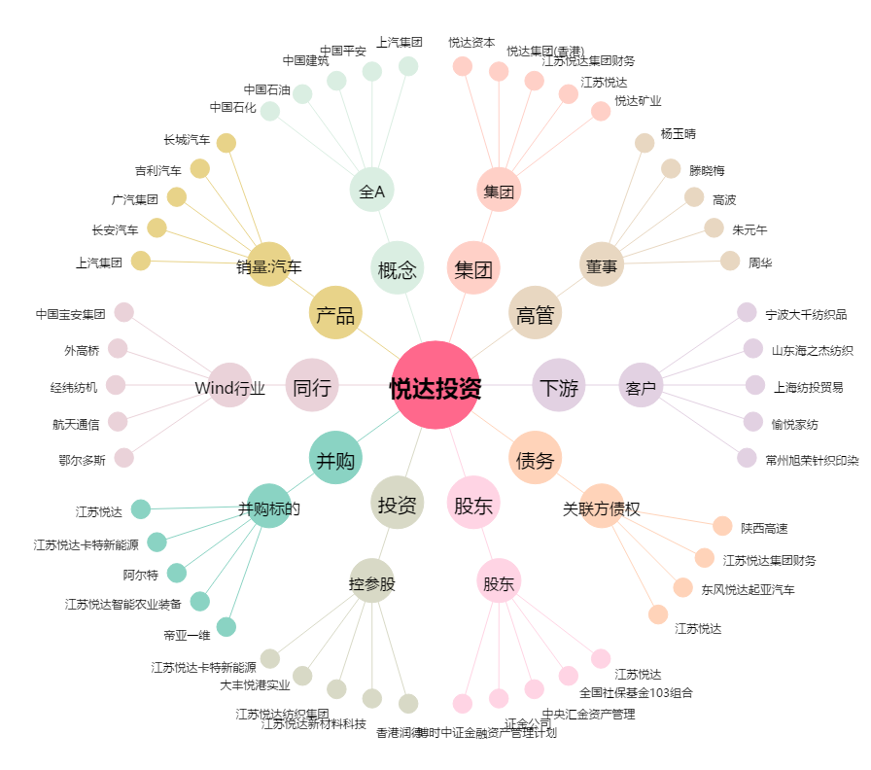
悦达投资[600805.SH] - 关系概览图

